Multiplayer
Project Name | Phát triễn game 2D Top Down Shooter Rougelike
Module Code | Multiplayer
 | Hoàn thành | Lỗi | Chưa kiểm tra | Bị chăn | Tổng số trường hợp thử nghiệm
Round 1 | 12 | 0 | 0 | 0 | 12
Round 2 | 6 | 0 | 0 | 0 | 6
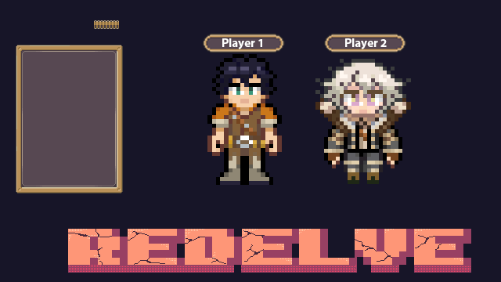
Test Case ID | Mô tả | Hành động | Điều kiện tiên quyết | Kết quả mong đợi | Kết quả thực tế | Kết quả |  |  | Kết quả |  |  | Chú thích
 |  |  |  |  |  | Vòng 1 |  |  | Vòng 2
 |  |  |  |  |  | Trạng thái | Ngày kiểm tra | Người kiểm tra | Trạng thái | Ngày kiểm tra | Người kiểm tra
GUI_SHOW Mutilplayer
GUI-DN01 | Kiểm tra Menu "Mutilplayer" |  |  | -Label : black -Status : enable | -Label : black -Status : enable | Passed | 2025-03-17 | M.Đức
GUI-DN02 | [Thêm] Button |  |  | -Text color : black -Status : enable | -Text color : black -Status : enable | Passed | 2025-03-17 | M.Đức
GUI-DN03 | [Name] text |  |  | -Text color : black -Status : enable | -Text color : black -Status : enable | Passed | 2025-03-17 | M.Đức
FUNCTION_SHOW Trang Mutilplayer
FUNC-DN01 | Click vào Mutilplayer mời bạn bè chơi cùng | 1. Click "Mutilplayer". | Truy cập vào hệ thống | Đi đến giao diện Multilplayer | Đi đến giao diện Multilplayer | Passed | 2025-03-17 | M.Đức | Passed | 2025-03-18 | M.Đức
FUNC-DN02 | Click vào Thêm mời bạn bè | 1. Click "Mutilplayer" 2.Click"Thêm" | Truy cập vào hệ thống | Người chơi đã được thêm | Người chơi đã được thêm | Passed | 2025-03-17 | M.Đức | Passed | 2025-03-18 | M.Đức
FUNC-DN03 | Hiện thị tên những người tham gia | Kiểm tra danh sách bạn bè | Truy cập vào hệ thống | Hiện thị tên người chơi | Hiện thị tên người chơi | Passed | 2025-03-17 | M.Đức | Passed | 2025-03-18 | M.Đức

Setting
Project Name | Phát triễn game 2D Top Down Shooter Rougelike
Module Code | Setting
 | Hoàn thành | Lỗi | Chưa kiểm tra | Bị chăn | Tổng số trường hợp thử nghiệm
Round 1 | 12 | 0 | 0 | 0 | 12
Round 2 | 6 | 0 | 0 | 0 | 6

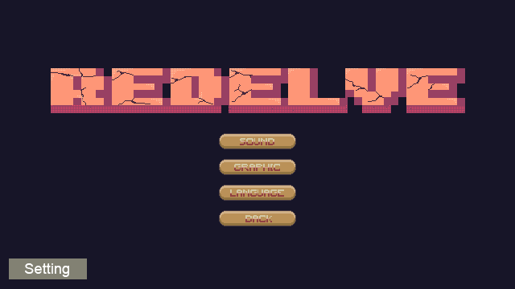
Test Case ID | Mô tả | Quy trình | Kết quả mong đợi | Kết quả thực tế | Kết quả |  |  |  |  |  | Chú thích
 |  |  |  |  | Vòng 1 |  |  | Vòng 2
 |  |  |  |  | Trạng thái | Ngày kiểm tra | Người kiểm tra | Trạng thái | Ngày kiểm tra | Người kiểm tra
GUI_SHOW Settting
GUI_SET01 | Kiểm tra Menu "Setting" |  | Menu tồn tại trên giao diện | Label: "Setting"; trạng thái enable | Passed | 2025-04-12 | M.Đức | Passed
GUI_SET02 | [Âm thanh] Button |  | - Text: Black - Status: Enable | - Text: Black - Status: Enable | Passed | 2025-04-12 | M.Đức | Passed
GUI_SET03 | [Hướng dẫn] Text |  | - Text: Black - Status: Enable | - Text: Black - Status: Enable | Passed | 2025-04-12 | M.Đức | Passed
FUNCTION_SHOW Trang Setting
FUN_SET01 | Thay đổi âm thanh và đọc hướng dẫn chơi game | 1. Mở giao diện Setting. | Hiển thị các thay đổi âm thanh và danh sách hướng dẫn | Hiển thị các thay đổi âm thanh và danh sách hướng dẫn | Passed | 2025-04-12 | M.Đức | Passed | 2025-04-12 | M.Đức
FUN_SET02 | Kiểm tra nút "Âm Thanh" hoạt động | 1. Mở giao diện Setting. 2. Nhấn nút "Âm thanh" điều chỉnh. | Nút "Âm thanh" đã thay đổi màu sắc | Nút "Âm thanh" đã thay đổi màu sắc | Passed | 2025-04-12 | M.Đức | Passed | 2025-04-12 | M.Đức
FUN_SET03 | Kiểm tra "Hướng dẫn" hiện danh sách | 1. Mở giao diện Setting. 2. Hiển thị hướng dẫn. | Hiển thị hướng dẫn chơi game | Hiển thị hướng dẫn chơi game | Passed | 2025-04-12 | M.Đức | Passed | 2025-04-12 | M.Đức

Character
Project Name | Phát triễn game 2D Top Down Shooter Rougelike
Module Code | Character
 | Hoàn thành | Lỗi | Chưa kiểm tra | Bị chăn | Tổng số trường hợp thử nghiệm
Round 1 | 12 | 0 | 0 | 0 | 12
Round 2 | 6 | 0 | 0 | 0 | 6



Test Case ID | Mô tả | Quy trình | Điều kiện tiên quyết | Kết quả mong đợi | Kết quả thực tế | Kết quả |  |  |  |  |  | Chú thích
 |  |  |  |  |  | Vòng 1 |  |  | Vòng 2
 |  |  |  |  |  | Trạng thái | Ngày kiểm tra | Người kiểm tra | Trạng thái | Ngày kiểm tra | Người kiểm tra
GUI_SHOW Character
GUI_CHAR_01 | Hiển thị trạng thái di chuyển | 1. Di chuyển nhân vật. 2. Quan sát hoạt ảnh và hiệu ứng di chuyẻn. | Nhân vật đã load vào game và có thể điều khiển | Hiển thị đúng animation hoặc hiệu ứng khi di chuyển | Hiển thị đúng animation hoặc hiệu ứng khi di chuyển | Passed | 2025-03-17 | T.Đức
GUI_CHAR_02 | Hiển thị khi bắn | 1. Nhấn nút bắn. 2. Quan sát hoạt ảnh bắn và hiệu ứng. | Vũ khí đã được trang bị, đạn còn | Animation bắn và hiệu ứng (âm thanh, ánh sáng) được hiển thị đúng | Animation bắn và hiệu ứng (âm thanh, ánh sáng) được hiển thị đúng | Passed | 2025-03-17 | T.Đức
GUI_CHAR_03 | Hiển thị khi nhận sát thương | 1. Để nhân vật chịu sát thương từ Enemy. 2. Quan sát phản hồi từ màn hình. | Có Enemy gần đó có thể gây sát thương | Hiển thị animation trúng đạn (giật, đỏ màn hình, máu giảm...) | Hiển thị animation trúng đạn (giật, đỏ màn hình, máu giảm...) | Passed | 2025-03-17 | T.Đức
GUI_CHAR_04 | Hiển thị khi chết | 1. Để nhân vật chịu sát thương từ Enemy. 2. Quan sát phản hồi từ màn hình. | Máu nhân vật dưới mức nguy hiểm (gần 0) | Màn hình chuyển sang Death Screen hoặc hiển thị hiệu ứng chết | Màn hình chuyển sang Death Screen hoặc hiển thị hiệu ứng chết | Passed | 2025-03-17 | T.Đức
FUNCTION_SHOW Quản lý đơn vị
FUNC_CHAR_01 | Kiểm tra logic di chuyển | 1. Nhấn phím diều hướng(WASD). 2. Quan sát vị trí nhân vật thay đổi. | Nhân vật có thể điều khiển, không bị khóa | Nhân vật di chuyển đúng hướng và tốc độ theo input | Nhân vật di chuyển đúng hướng và tốc độ theo input | Passed | 2025-03-17 | T.Đức
FUNC_CHAR_02 | Kiểm tra hành vi bắn | 1. Nhấn chuột bắn. 2. Quan sát đạn và va chạm với Enemy. | Nhân vật có vũ khí, còn đạn, enemy trong tầm | Đạn được tạo đúng hướng, bắn ra và gây sát thương Enemy khi trúng | Đạn được tạo đúng hướng, bắn ra và gây sát thương Enemy khi trúng | Passed | 2025-03-17 | T.Đức
FUNC_CHAR_03 | Kiểm tra nhận sát thương | 1. Để Enemy tấn công nhân vật kiểm tra lượng máy giảm. | Có enemy gây sát thương, nhân vật có máu | Máu nhân vật giảm đúng theo sát thương từ Enemy | Máu nhân vật giảm đúng theo sát thương từ Enemy | Passed | 2025-03-17 | T.Đức | Passed | 2025-03-17 | T.Đức
FUNC_CHAR_04 | Kiểm tra khi nhân vật chết | 1. Để Enemy tấn công nhân vật kiểm tra lượng máy giảm = 0. | Nhân vật có máu thấp hoặc bị enemy mạnh tấn công | Nhân vật ngừng hoạt động, hiển thị màn hình chết, không thể điều khiển nữa | Nhân vật ngừng hoạt động, hiển thị màn hình chết, không thể điều khiển nữa | Passed | 2025-03-17 | T.Đức

Bản đồ
Project Name | Phát triễn game 2D Top Down Shooter Rougelike
Module Code | Bản đồ
 | Hoàn thành | Lỗi | Chưa kiểm tra | Bị chăn | Tổng số trường hợp thử nghiệm
Round 1 | 12 | 0 | 0 | 0 | 12
Round 2 | 6 | 0 | 0 | 0 | 6
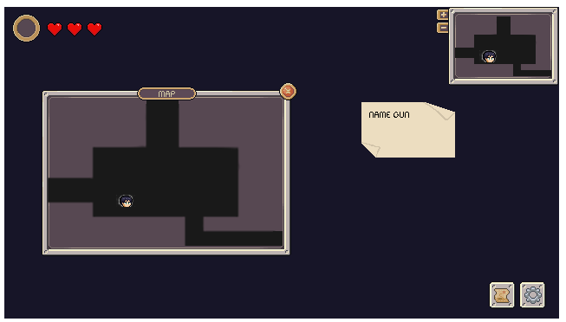

Test Case ID | Mô tả | Quy trình | Điều kiện tiên quyết | Kết quả mong đợi | Kết quả thực tế | Kết quả |  |  |  |  |  | Chú thích
 |  |  |  |  |  | Vòng 1 |  |  | Vòng 2
 |  |  |  |  |  | Trạng thái | Ngày kiểm tra | Người kiểm tra | Trạng thái | Ngày kiểm tra | Người kiểm tra
GUI_SHOW Bản đồ
GUI_MAP_01 | Kiểm tra hiển thị bản đồ chính | 1. Mở màn chơi . 2. Quan sát bản đồ. | Game đã vào màn chơi, bản đồ đã load | Bản đồ hiển thị đúng kích thước, tiles đầy đủ, không bị lỗi họa tiết | Bản đồ hiển thị đúng kích thước, tiles đầy đủ, không bị lỗi họa tiết | Passed | 2025-04-09 | M.Đức
GUI_MAP_02 | Hiển thị các phòng trên bản đồ | 1. Mở bản đồ mini. 2. Quan sát các phòng hiển thị. | Có nhiều phòng trong level hiện tại | Các phòng hiển thị đúng vị trí, đúng trạng thái (đã vào/chưa vào) | Các phòng hiển thị đúng vị trí, đúng trạng thái (đã vào/chưa vào) | Passed | 2025-04-09 | M.Đức
GUI_MAP_03 | Hiển thị vị trí người chơi | 1. Mở bản đồ mini. 2. Di chuyển nhân vật. | Nhân vật đang ở trong bản đồ | Vị trí nhân vật cập nhật chính xác trên bản đồ mini | Vị trí nhân vật cập nhật chính xác trên bản đồ mini | Passed | 2025-04-09 | M.Đức
GUI_MAP_04 | Hiển thị cửa ra vào | 1. Mở bản đồ mini. 2. Quan sát biểu tượng cửa phòng. | Có các cửa vào ra giữa các phòng | Các biểu tượng cửa hiển thị đúng, rõ ràng trên bản đồ | Các biểu tượng cửa hiển thị đúng, rõ ràng trên bản đồ | Passed | 2025-04-09 | M.Đức
FUNCTION_SHOW Bản đồ
FUNC_MAP_01 | Kiểm tra chuyển phòng khi di chuyển | 1. Di chuyển đến cửa phòng. 2. Đi qua phòng kế tiếp. | Nhân vật còn sống, phòng kế tiếp tồn tại | Bản đồ chuyển đúng sang phòng mới, không lỗi loading | Bản đồ chuyển đúng sang phòng mới, không lỗi loading | Passed | 2025-04-09 | M.Đức
FUNC_MAP_02 | Kiểm tra tạo bản đồ ngẫu nhiên | 1.Quan sát bố cục bản đồ. | Hệ thống tạo map procedural hoặc room-based | Mỗi lần chơi, bản đồ tạo khác nhau, không trùng layout | Mỗi lần chơi, bản đồ tạo khác nhau, không trùng layout | Passed | 2025-04-09 | M.Đức
FUNC_MAP_03 | Kiểm tra mở bản đồ mini | 1. Nhấn phím M để mở Mini-Map. | Nhân vật trong màn chơi | Bản đồ mini mở ra đúng lúc, không che khuất nội dung quan trọng | Bản đồ mini mở ra đúng lúc, không che khuất nội dung quan trọng | Passed | 2025-04-09 | M.Đức | Passed |  | M.Đức
FUNC_MAP_04 | Kiểm tra unlock phòng sau khi clear | 1. Tiêu diệt hết enemy trong phòng hiện tại. | Phòng hiện tại có enemy và cửa bị khóa | Sau khi clear phòng, cửa mở ra, phòng mới có thể truy cập | Sau khi clear phòng, cửa mở ra, phòng mới có thể truy cập | Passed | 2025-04-09 | M.Đức

